Sheet1

 |  |  |  | Purchase Order

 |  |  | PO No. |  | PO1234
 |  |  | Date |  | 17/01/2024
 |  |  | REF Q / NO. |  | QT12345
 |  |  | Project Name |  | FT24008

Vendor |  |  |  | Ship To
คุณกงกามา สุขสวัสดิ์ 428/86 หมู่บ้านเดอะรีเจ้นท์สตรีท ถนนพระยาสุเรนทร์ แขวงบางชัน เขคคลองสามวา กทม. 10510 P : 091-523-5676 E : ananta@firsttech.com |  |  |  | คุณกีรติศักดิ์ สุขสวัสดิ์ 428/86 หมู่บ้านเดอะรีเจ้นท์สตรีท ถนนพระยาสุเรนทร์ แขวงบางชัน เขคคลองสามวา กทม. 10510 P : 091-523-5676 E : ananta@firsttech.com

Part Number |  | Description |  | Q'ty | Unit Price | Amount
 |  | รายละเอียด |  | จำนวน | ราคาต่อหน่วย | จำนวนเงิน
AXS-01532-001 |  | AXIS P1375 |  | 4 | 16,400.00 | #REF!
MIL-XPPPLUSDL |  | XProtect Professional+ Device License |  | 4 | 3,600.00 | #REF!

 |  |  |  |  | SubTotal | #REF!
หมายเหตุ
Payment Term : | ครบกำหนด 60 วันนับจากวันที่ออกใบแจ้งหนี้ |  |  |  | Discount | 0.00
Delivery :
Validity : |  |  |  |  | Total | #REF!
Warranty :
 |  |  |  |  | VAT 7% | #REF!

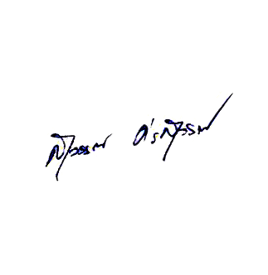
 |  |  |  |  | Grand Total | #REF!

#REF!

 |  |  |  |  | (นายสุวรรณ ศรสุวรรณ)
 |  |  |  |  |  | 2024-01-17

Should you have any enquiries concerning this purchase order, please contact อนันตา สาโรวาท on 091-523-5676
428/86 หมู่บ้านเดอะรีเจ้นท์สตรีท ถนนพระยาสุเรนทร์ แขวงบางชัน เขตคลองสามวา กทม. 10510 เลขประจำตัวผู้เสียภาษี : 0105554083616
Tel: 02-1217349 Fax: 02-125-3220 E-mail: info@firsttech.co.th Web: www.firsttech.co.th

